титул
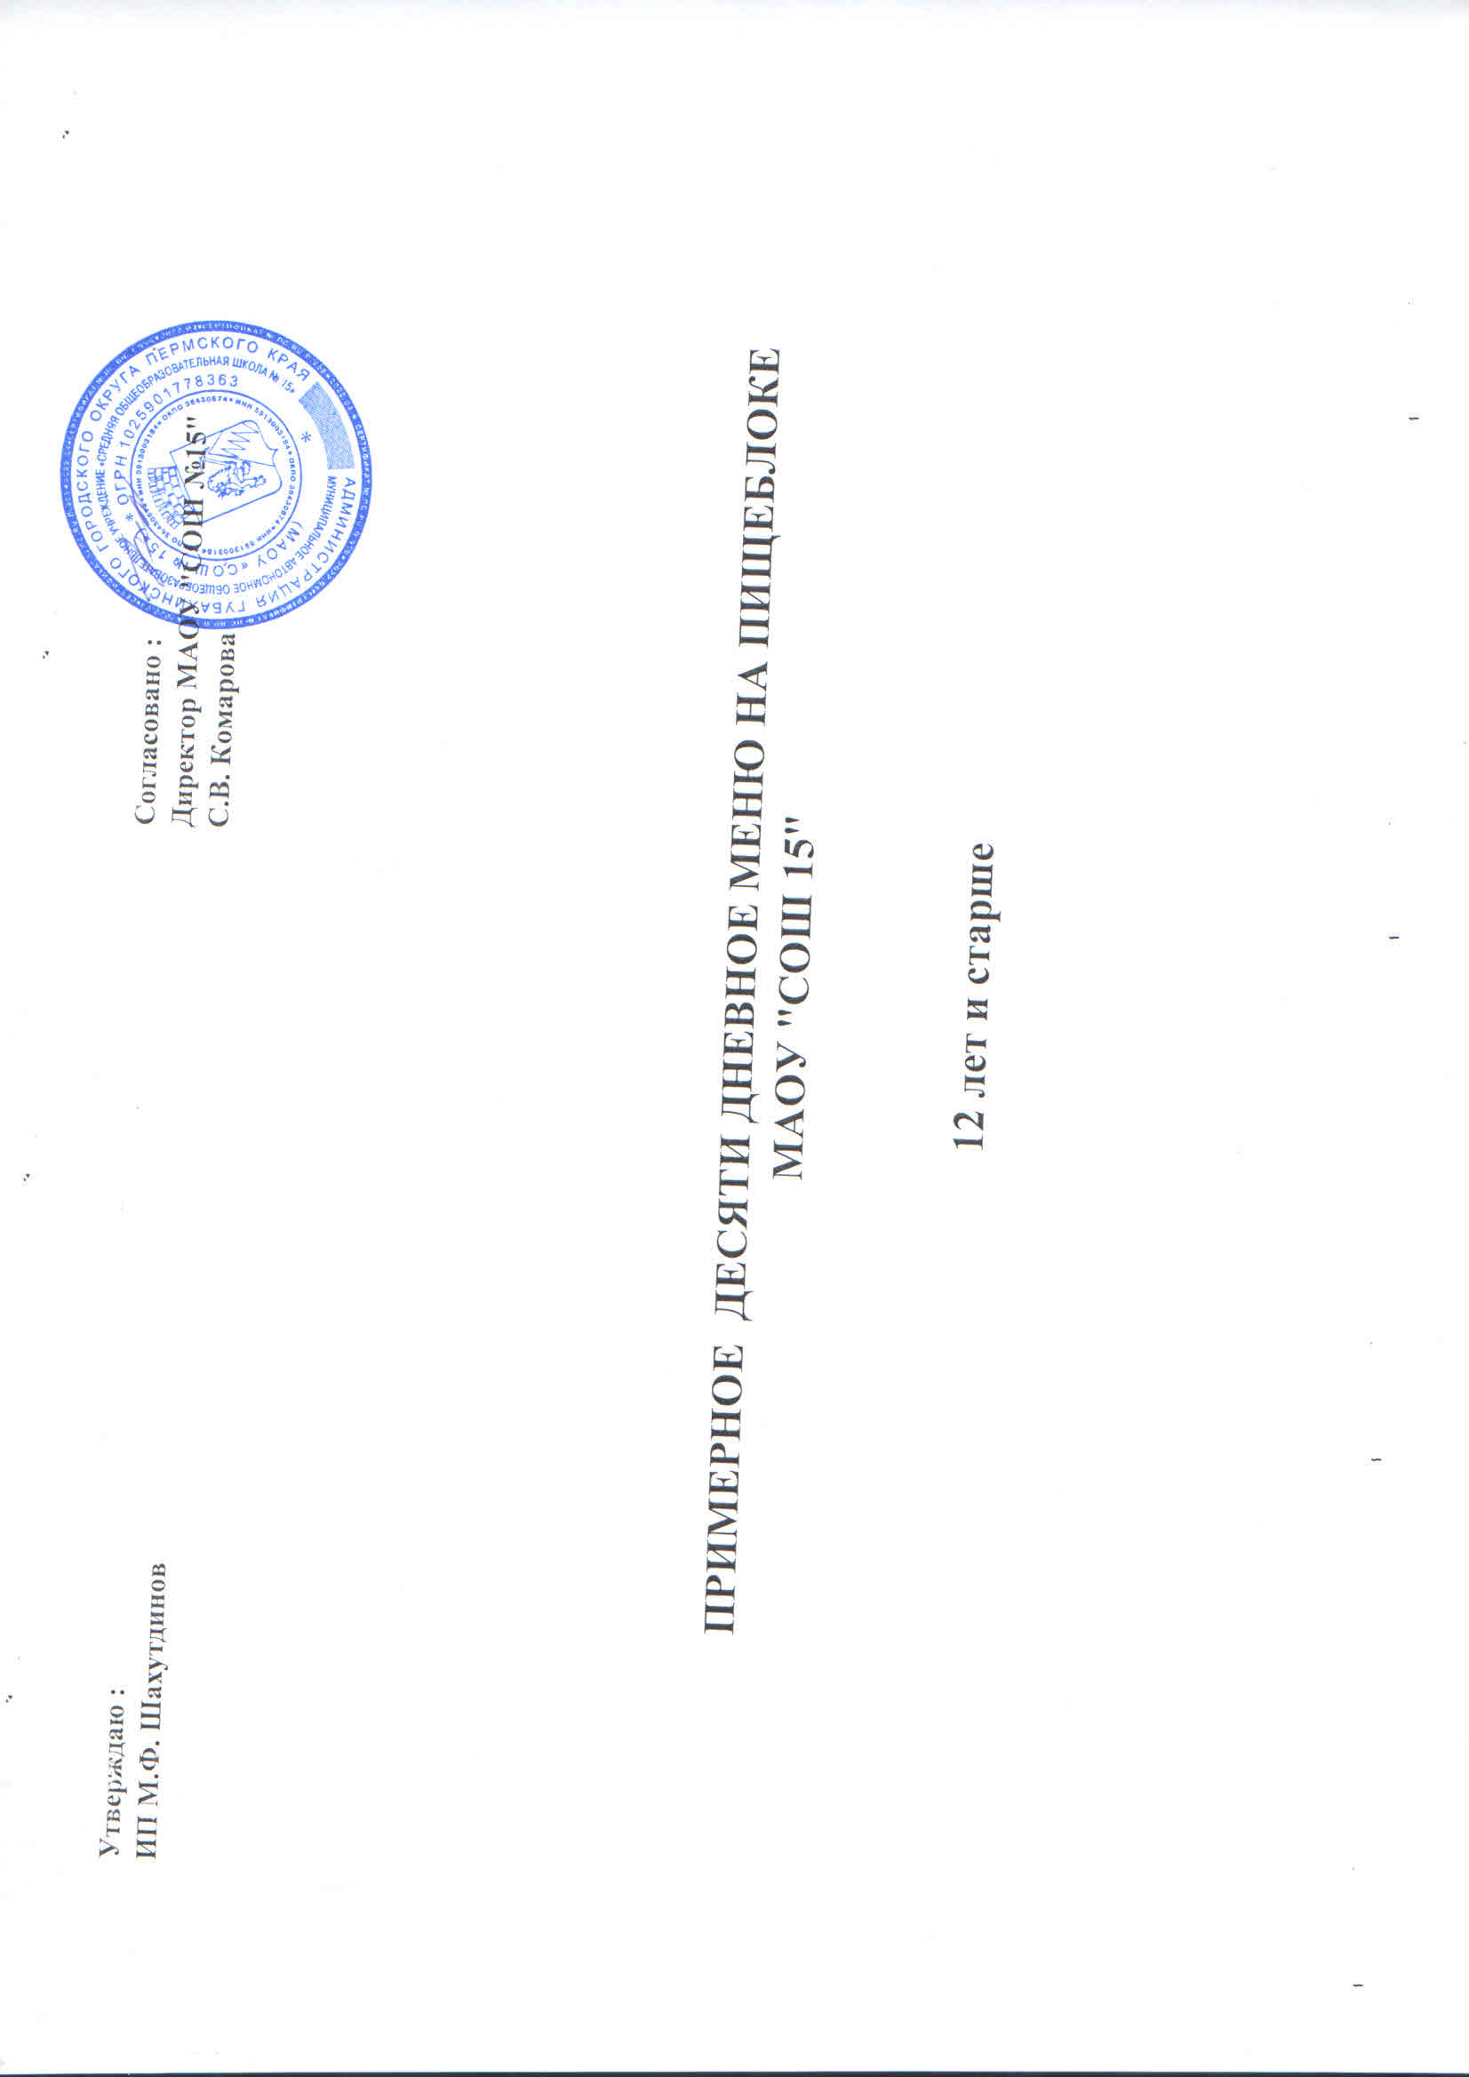
Утверждаю : |  | Согласовано :
ИП М.Ф. Шайхутдинов |  | Директор МАОУ "СОШ № 15"
 |  | С.В. Комарова

 | ПРИМЕРНОЕ ДЕСЯТИ ДНЕВНОЕ МЕНЮ НА ПИЩЕБЛОКЕ
 | МАОУ "СОШ 15"

 | 12 лет и старше

